Đăng nhập
Project Name | XÂY DỰNG WEBSITE CUNG CẤP LINH KIỆN MÁY TÍNH TÍCH HỢP CHATBOT TƯ VẤN CẤU HÌNH
Module Code | Đăng nhập
 | Hoàn thành | Lỗi | Chưa kiểm tra | Bị chăn | Tổng số trường hợp thử nghiệm
Round 1 | 9 | 0 | 0 | 0 | 9
Round 2 | 9 | 0 | 0 | 0 | 9
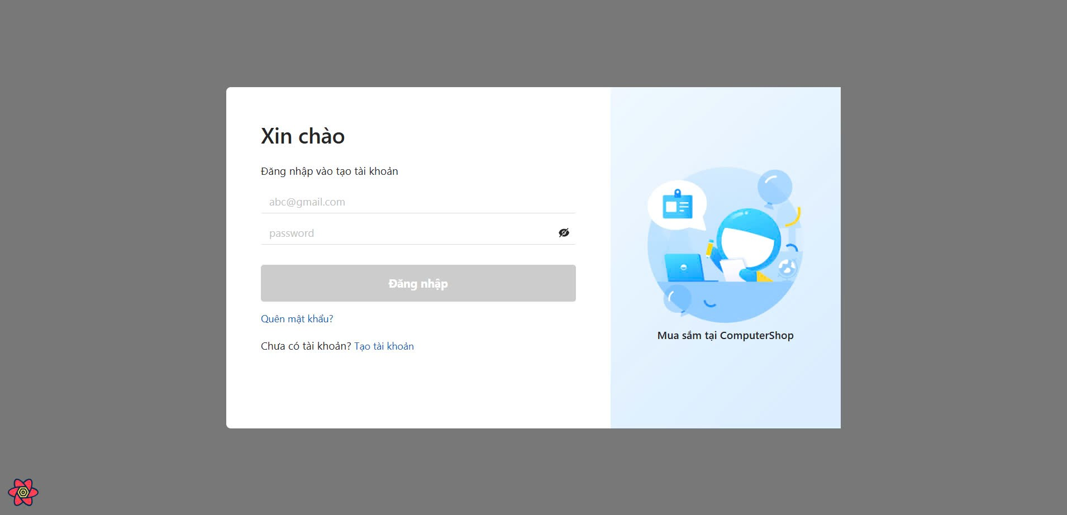
Test Case ID | Mô tả | Hành động | Điều kiện tiên quyết | Kết quả mong đợi | Kết quả thực tế | Kết quả |  |  | Kết quả |  |  | Chú thích
 |  |  |  |  |  | Vòng 1 |  |  | Vòng 2
 |  |  |  |  |  | Trạng thái | Ngày kiểm tra | Người kiểm tra | Trạng thái | Ngày kiểm tra | Người kiểm tra
GUI_SHOW Trang đăng nhập
GUI-DN01 | [Email (Tài khoản)] Textbox |  |  | -Text color : black -Status : enable | -Text color : black -Status : enable | Passed | 2024-11-29 | B.Thịnh | Passed | 2024-12-07 | L.Thịnh
GUI-DN02 | [Mật khẩu] Textbox |  |  | -Text color : black -Status : enable | -Text color : black -Status : enable | Passed | 2024-11-29 | B.Thịnh | Passed | 2024-12-07 | L.Thịnh
GUI-DN03 | [Đăng nhập] Button |  |  | -Text color : white -Status : enable | -Text color : white -Status : enable | Passed | 2024-11-29 | B.Thịnh | Passed | 2024-12-07 | L.Thịnh
FUNCTION_SHOW Trang đăng nhập
FUNC-DN01 | Xác thực trang đăng nhập đang hiển thị | 1. Truy cập trang web. 2 .Hiển thị trang đăng nhập. | Truy cập vào hệ thống | Hiển thị trang đăng nhập. | Hiển thị trang đăng nhập . | Passed | 2024-11-29 | B.Thịnh | Passed | 2024-12-07 | L.Thịnh
FUNC-DN02 | Đăng nhập thành công với tư cách user | 1. Nhập gmail: buiThinh@gmail.com. 2. Nhâp password: 123456. 3.Nhấn nút "Đăng nhập" | Truy cập vào hệ thống | Hiển thị trang chủ mua hàng với logo user ở thanh điều hướng | Hiển thị trang chủ mua hàng với logo user ở thanh điều hướng | Passed | 2024-11-29 | B.Thịnh | Passed | 2024-12-07 | L.Thịnh
FUNC-DN03 | Đăng nhập thất bại khi để trống trường gmail | 1. Nhập gmail: "". 2. Nhâp password: 123456. 3.Nhấn nút "Đăng nhập" | Truy cập vào hệ thống | Không bấm được vào nút "Đăng nhập" | Không bấm được vào nút "Đăng nhập" | Passed | 2024-11-29 | B.Thịnh | Passed | 2024-12-07 | L.Thịnh
FUNC-DN04 | Đăng nhập thất bại khi để trống trường mật khẩu | 1. Nhập gmail: buiThinh@gmail.com. 2. Nhâp password: "" 3.Nhấn nút "Đăng nhập" | Truy cập vào hệ thống | Không bấm được vào nút "Đăng nhập" | Không bấm được vào nút "Đăng nhập" | Passed | 2024-11-29 | B.Thịnh | Passed | 2024-12-07 | L.Thịnh
FUNC-DN05 | Đăng nhập thất bại khi nhập sai định dạng gmail | 1. Nhập gmail: buiThinh.com. 2. Nhâp password: 123456 3.Nhấn nút "Đăng nhập" | Truy cập vào hệ thống | Hệ thống thông báo lỗi : "nhập sai định dạng gmail". | Hệ thống thông báo lỗi : "nhập sai định dạng gmail". | Passed | 2024-11-29 | B.Thịnh | Passed | 2024-12-07 | L.Thịnh
FUNC-DN06 | Đăng nhập thất bại khi nhập gmail không tồn tại | 1. Nhập gmail: phuocTai@gmail.com. 2. Nhâp password: 123456 3.Nhấn nút "Đăng nhập" | Truy cập vào hệ thống | Hệ thống thông báo :" Tài khoản không tồn tại " | Hệ thống thông báo :" Tài khoản không tồn tại " | Passed | 2024-11-29 | B.Thịnh | Passed | 2024-12-07 | L.Thịnh
FUNC-DN07 | Đăng nhập thất bại khi nhập sai gmail hoặc mật khẩu | 1. Nhập gmail: phuocTai@gmail.com. 2. Nhâp password: "23436df" 3.Nhấn nút "Đăng nhập" | Truy cập vào hệ thống | Hệ thống thông báo lỗi : "Tên tài khoản hoặc mật khẩu không đúng". | Hệ thống thông báo lỗi : "Tên tài khoản hoặc mật khẩu không đúng". | Passed | 2024-11-29 | B.Thịnh | Passed | 2024-12-07 | L.Thịnh
FUNC-DN08 | Đăng nhập thất bại khi bỏ qua nút "Đăng nhập" | 1. Nhập gmail: buiThinh@gmail.com. 2. Nhâp password: "123456" | Truy cập vào hệ thống | Hệ thống không thực hiện hành động nào cho tới khi bấm nút "Đăng nhập" | Hệ thống không thực hiện hành động nào cho tới khi bấm nút "Đăng nhập" | Passed | 2024-11-29 | B.Thịnh | Passed | 2024-12-07 | L.Thịnh
FUNC-DN09 | Chuyển hướng sang trang Đăng ký | Bấm vào liên kết "tạo tài khoản" | Truy cập vào hệ thống | Hệ thống chuyển hướng sang trang đăng ký | Hệ thống chuyển hướng sang trang đăng ký | Passed | 2024-11-29 | B.Thịnh | Passed | 2024-12-07 | L.Thịnh

Đăng ký
Project Name | XÂY DỰNG WEBSITE CUNG CẤP LINH KIỆN MÁY TÍNH TÍCH HỢP CHATBOT TƯ VẤN CẤU HÌNH
Module Code | Đăng ký
 | Hoàn thành | Lỗi | Chưa kiểm tra | Bị chặn | Tổng số trường hợp thử nghiệm
Round 1 | 11 | 2 | 0 | 0 | 11
Round 2 | 11 | 0 | 0 | 0 | 11
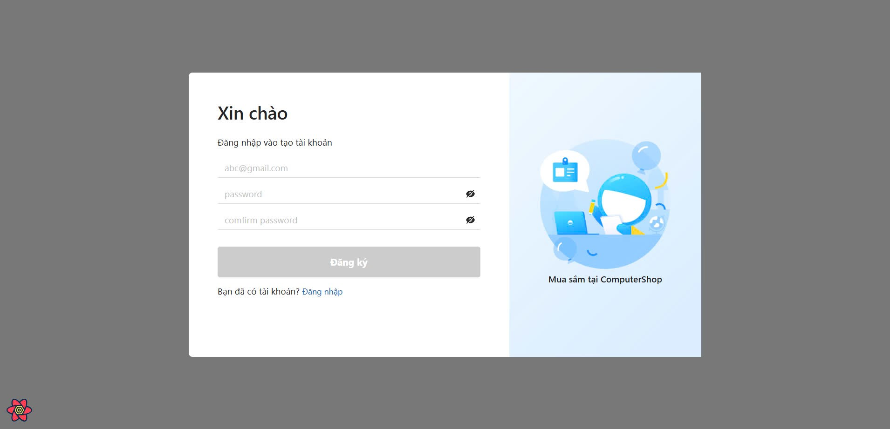
Test Case ID | Mô tả | Hành động | Điều kiện tiên quyết | Kết quả mong đợi | Kết quả thực tế | Kết quả |  |  | Kết quả |  |  | Chú thích
 |  |  |  |  |  | Vòng 1 |  |  | Vòng 2
 |  |  |  |  |  | Trạng thái | Ngày kiểm tra | Người kiểm tra | Trạng thái | Ngày kiểm tra | Người kiểm tra
GUI_SHOW Đăng ký
GUI-DK01 | [Email] Textbox |  |  | -Label : black -Status : enable | -Label : black -Status : enable | Passed | 2024-11-29 | L.Thịnh | Passed | 2024-12-07 | B.Thịnh
GUI-DK02 | [Password]Textbox |  |  | -Text color : black -Status : enable | -Text color : black -Status : enable | Passed | 2024-11-29 | L.Thịnh | Passed | 2024-12-07 | B.Thịnh
GUI-DK03 | [Confirm Password] Textbox |  |  | -Text color : black -Status : enable | -Text color : black -Status : enable | Passed | 2024-11-29 | L.Thịnh | Passed | 2024-12-07 | B.Thịnh
GUI-DK04 | [Sign Up] Button |  |  | -Text color : blue -Status : enable | -Text color : blue -Status : enable | Passed | 2024-11-29 | L.Thịnh | Passed | 2024-12-07 | B.Thịnh
FUNCTION_SHOW Đăng ký
FUNC-DK01 | Đăng ký tài khoản thành công | 1. Truy cập vào trang đăng ký tài khoản. 2. Nhập địa chỉ email. buiThinh@gmail.com 3.Nhập Password: 123456 4. Nhập lại Password: 123456 5. Click vào nút "Đăng ký" | Truy cập vào hệ thống | Hệ thống thông báo đăng ký tài khoản thành công, sau đó quay về trang đăng nhập | Hệ thống thông báo đăng ký tài khoản thành công, sau đó quay về trang đăng nhập | Passed | 2024-11-29 | L.Thịnh | Passed | 2024-12-07 | B.Thịnh
FUNC-DK02 | Đăng ký tài khoản không thành công vì nhập email không đúng định dạng | 1. Nhập địa chỉ buiThinh%^12#gmail.com 2.Nhập Password: 123456 3. Nhập lại Password: 123456 4. Click vào nút "Đăng ký" | Truy cập vào hệ thống | Hệ thống thông báo lỗi : "nhập sai định dạng email", sau đó yêu cầu người dùng nhập lại. | Hệ thống thông báo lỗi : "nhập sai định dạng email", sau đó yêu cầu người dùng nhập lại. | Failed | 2024-11-29 | L.Thịnh | Passed | 2024-12-07 | B.Thịnh
FUNC-DK03 | Đăng ký tài khoản không thành công vì để trống trường email | 1. Truy cập vào trang đăng ký tài khoản. 2. Nhập địa chỉ email: "" 3.Nhập Password: 123456 3. Nhập lại Password: 123456 4. Click vào nút "Đăng ký" | Truy cập vào hệ thống | Không bấm được vào nút "Đăng ký" cho tới khi nhập đầy đủ thông tin | Không bấm được vào nút "Đăng ký" cho tới khi nhập đầy đủ thông tin | Passed | 2024-11-29 | L.Thịnh | Passed | 2024-12-07 | B.Thịnh
FUNC-DK04 | Đăng ký tài khoản không thành công vì để trống trường mật khẩu | 1. Truy cập vào trang đăng ký tài khoản. 3. Nhập địa chỉ email. buiThinh@gmail.com 4.Nhập Password: "" 5. Nhập lại Password: 123456 6. Click vào nút "Đăng ký" | Truy cập vào hệ thống | Không bấm được vào nút "Đăng ký" cho tới khi nhập đầy đủ thông tin | Không bấm được vào nút "Đăng ký" cho tới khi nhập đầy đủ thông tin | Passed | 2024-11-29 | L.Thịnh | Passed | 2024-12-07 | B.Thịnh
FUNC-DK05 | Đăng ký tài khoản không thành công vì để trống trường nhập lại mật khẩu | 1. Truy cập vào trang đăng ký tài khoản. 2. Nhập địa chỉ email. buiThinh@gmail.com 3.Nhập Password: 123456 4. Nhập lại Password: "" 5. Click vào nút "Đăng ký" | Truy cập vào hệ thống | Không bấm được vào nút "Đăng ký" cho tới khi nhập đầy đủ thông tin | Không bấm được vào nút "Đăng ký" cho tới khi nhập đầy đủ thông tin | Passed | 2024-11-29 | L.Thịnh | Passed | 2024-12-07 | B.Thịnh
FUNC-DK06 | Đăng ký tài khoản không thành công vì nhập sai trường Password và ConfirmPassword | 1. Truy cập vào trang đăng ký tài khoản. 2. Nhập địa chỉ email. buiThinh@gmail.com 3.Nhập Password: 123456 4. Nhập lại Password: 123123 5. Click vào nút "Đăng ký" | Truy cập vào hệ thống | Hệ thống thông báo"Mât khẩu không khớp" và yêu cầu người dùng nhập lại | Hệ thống thông báo"Mât khẩu không khớp" và yêu cầu người dùng nhập lại | Passed | 2024-11-29 | L.Thịnh | Passed | 2024-12-07 | B.Thịnh
FUNC-DK07 | Đăng ký tài khoản thất bại vì đăng ký email đã tồn tại | 1. Truy cập vào trang đăng ký tài khoản. 2. Nhập địa chỉ email. buiThinh@gmail.com 3.Nhập Password: 123456 4. Nhập lại Password: 123123 5. Click vào nút "Đăng ký" | Truy cập vào hệ thống | Hê thống thông báo:"email này đã tồn tại" và yêu cầu người dùng nhập lại | Hê thống thông báo:"email này đã tồn tại" và yêu cầu người dùng nhập lại | Passed | 2024-11-29 | L.Thịnh | Passed | 2024-12-07 | B.Thịnh
FUNC-DK08 | Kiểm tra số ký tự tối thiểu của mật khẩu | 1. Truy cập vào trang đăng ký tài khoản. 2. Nhập địa chỉ email. buiThinh@gmail.com 3.Nhập Password: 1234 4. Nhập lại Password: 1234 5. Click vào nút "Đăng ký" | Truy cập vào hệ thống | Hê thống thông báo:"mật khẩu phải có ít nhất 5 ký tự" và yêu cầu người dùng nhập lại | Hệ thống chuyển hướng về trang đăng nhập và thông báo thành công | Failed | 2024-11-29 | L.Thịnh | Passed | 2024-12-07 | B.Thịnh
FUNC-DK09 | Kiểm tra truy cập khi nhấn vào nút "Đăng nhập" | 1. Truy cập vào trang đăng ký tài khoản. 2. bấm vào nút "Đăng nhập" | Truy cập vào hệ thống | Hê thống chuyển sang giao diện trang đăng nhập | Hê thống chuyển sang giao diện trang đăng nhập | Passed | 2024-11-29 | L.Thịnh | Passed | 2024-12-07 | B.Thịnh
FUNC-DK10 | Đăng ký thất bại với mật khẩu không chứa ký tự đặc biệt in hoa in thường và ký tự số | 1. Truy cập vào trang đăng ký tài khoản. 2. Nhập địa chỉ email. buiThinh@gmail.com 3.Nhập Password: 123456 4. Nhập lại Password: ""nhập 225 ký tự" 5. Click vào nút "Đăng ký" | Truy cập vào hệ thống | Hê thống thông báo: "vui lòng nhập mật khẩu có chứa các ký tự số chữ in thường in hoa và ký tự đặc biệt" và yêu cầu người dùng nhập lại | Hê thống chuyển sang giao diện trang đăng nhập | Failed | 2024-11-29 | L.Thịnh | Passed | 2024-12-07 | B.Thịnh
FUNC-DK11 | Đăng ký thất bại khi bị trùng với tài khoản đã có trong hệ thông | 1. Truy cập vào trang đăng ký tài khoản. 2. Nhập địa chỉ email. buiThinh@gmail.com 3.Nhập Password: 123456 4. Nhập lại Password: 123456 5. Click vào nút "Đăng ký" | Truy cập vào hệ thống | Hê thống thông báo: "tài khoản dã tồn tại trong hệ thống " | Hê thống thông báo: "tài khoản dã tồn tại trong hệ thống " | Passed | 2024-11-29 | L.Thịnh | Passed | 2024-12-07 | B.Thịnh

Chi tiết sản phẩm
Project Name | XÂY DỰNG WEBSITE CUNG CẤP LINH KIỆN MÁY TÍNH TÍCH HỢP CHATBOT TƯ VẤN CẤU HÌNH
Module Code | Chi tiết sản phẩm
 | Hoàn thành | Lỗi | Chưa kiểm tra | Bị chăn | Tổng số trường hợp thử nghiệm
Round 1 | 4 | 0 | 0 | 0 | 4
Round 2 | 4 | 0 | 0 | 0 | 4
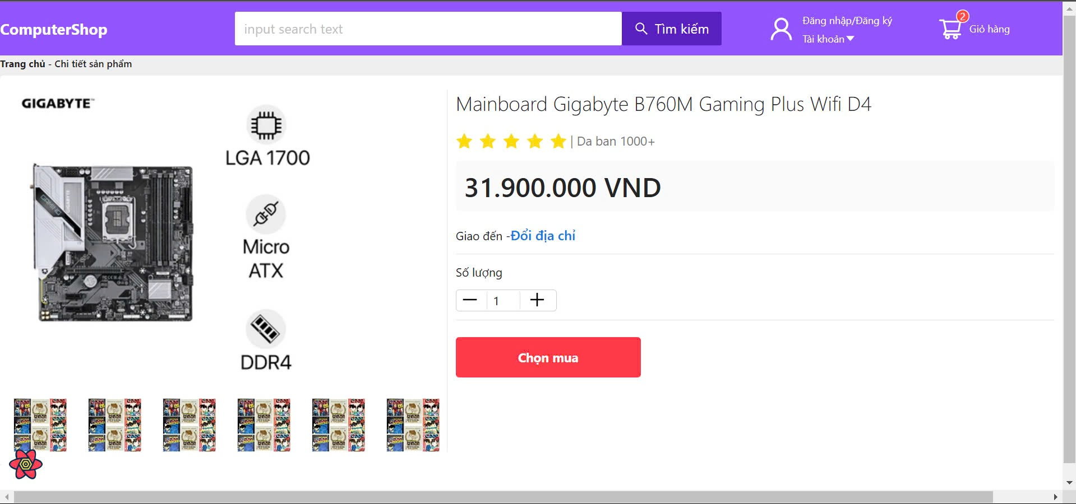

Test Case ID | Mô tả | Hành động | Điều kiện tiên quyết | Kết quả mong đợi | Kết quả thực tế | Kết quả |  |  | Kết quả |  |  | Chú thích
 |  |  |  |  |  | Vòng 1 |  |  | Vòng 2
 |  |  |  |  |  | Trạng thái | Ngày kiểm tra | Người kiểm tra | Trạng thái | Ngày kiểm tra | Người kiểm tra
GUI_SHOW Trang chi tiết sản phẩm
GUI-CTSP01 | [Chi tiết] Image |  |  | -Text color : black -Status : enable | -Text color : black -Status : enable | Passed | 2024-11-29 | Tài | Passed | 2024-11-12 | Sang
GUI-CTSP02 | [Đổi địa chỉ] Link button |  |  | -Text color : white -Status : enable | -Text color : white -Status : enable | Passed | 2024-11-29 | Tài | Passed | 2024-11-12 | Sang
GUI-CTSP03 | [Số lượng] Button |  |  | -Text color : white -Status : enable | -Text color : white -Status : enable | Passed | 2024-11-29 | Tài | Passed | 2024-11-12 | Sang
GUI-CTSP04 | [Chọn mua] Button |  |  | -Text color : white -Status : enable | -Text color : white -Status : enable | Passed | 2024-11-29 | Tài | Passed | 2024-11-12 | Sang
FUNCTION_SHOW Trang chi tiết sản phẩm
FUNC-CTSP01 | Hiển thị thông tin chi tiết sản phẩm mà người dùng click vào | 1. Truy cập trang web. 2 .Hiển thị trang chủ. 3. Click vào sản phẩm "Mainboard Gigabyte B760M Gaming Plus Wifi D4 | Truy cập vào hệ thống | Hiển thị chi tiết đầy đủ thông tin sản phẩm (hình ảnh, số lượng, giá tiền, ...) | Hiển thị chi tiết đầy đủ thông tin sản phẩm (hình ảnh, số lượng, giá tiền, ...) | Passed | 2024-11-29 | Tài | Passed | 2024-11-12 | Sang
FUNC-CTSP02 | Hiển thị Popup thay đổi địa chỉ giao hàng | 1. Truy cập trang web. 2 .Hiển thị trang chủ. 3. Click vào sản phẩm "Mainboard Gigabyte B760M Gaming Plus Wifi D4 4. Click vào "đổi địa chỉ" | Truy cập vào hệ thống | Hiển thị Popup thay đổi địa chỉ giao hàng | Hiển thị Popup thay đổi địa chỉ giao hàng | Passed | 2024-11-29 | Tài | Passed | 2024-11-12 | Sang
FUNC-CTSP03 | Cập nhập số lượng sản phẩm | 1. Truy cập trang web. 2 .Hiển thị trang chủ. 3. Click vào sản phẩm "Mainboard Gigabyte B760M Gaming Plus Wifi D4" 4. Nhấn button "+" để tăng hoặc bấm button "-" để giảm số lượng sản phẩm muốn mua | Truy cập vào hệ thống | Hệ thống cập nhập số lượng thành công, hiển thị số lượng mới | Hệ thống cập nhập số lượng thành công, hiển thị số lượng mới | Passed | 2024-11-29 | Tài | Passed | 2024-11-12 | Sang
FUNC-CTSP04 | Thêm thành công sản phẩm vào giỏ hàng | 1. Truy cập trang web. 2 .Hiển thị trang chủ. 3. Click vào sản phẩm "Mainboard Gigabyte B760M Gaming Plus Wifi D4" 4. Nhấn button "Chọn mua" | Truy cập vào hệ thống | Sản phẩm được đưa vào giỏ hàng | Sản phẩm được đưa vào giỏ hàng | Passed | 2024-11-29 | Tài | Passed | 2024-11-12 | Sang

Giỏ hàng
Project Name | XÂY DỰNG WEBSITE CUNG CẤP LINH KIỆN MÁY TÍNH TÍCH HỢP CHATBOT TƯ VẤN CẤU HÌNH
Module Code | Giỏ hàng
 | Hoàn thành | Lỗi | Chưa kiểm tra | Bị chặn | Tổng số trường hợp thử nghiệm
Round 1 | 9 | 0 | 0 | 0 | 9
Round 2 | 9 | 0 | 0 | 0 | 9
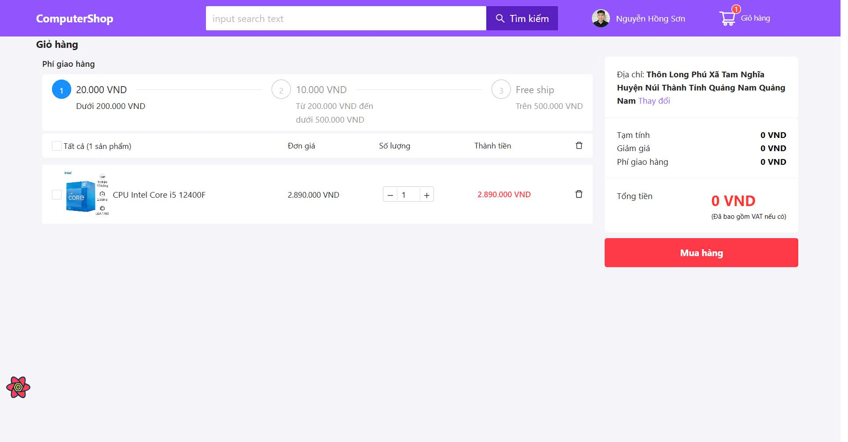
Test Case ID | Mô tả | Hành động | Điều kiện tiên quyết | Kết quả mong đợi | Kết quả thực tế | Kết quả |  |  | Kết quả |  |  | Chú thích
 |  |  |  |  |  | Vòng 1 |  |  | Vòng 2
 |  |  |  |  |  | Trạng thái | Ngày kiểm tra | Người kiểm tra | Trạng thái | Ngày kiểm tra | Người kiểm tra
GUI_SHOW Giỏ hàng
GUI-GH01 | [Giỏ hàng] Menu |  |  | -Label : black -Status : enable | -Label : black -Status : enable | Passed | 2024-12-30 | Sang | Passed | 2024-12-08 | Tài
GUI-GH02 | [Mua hàng] Button |  |  | -Text color : black -Status : enable | -Text color : black -Status : enable | Passed | 2024-12-30 | Sang | Passed | 2024-12-08 | Tài
FUNCTION_SHOW Giỏ hàng
FUNC-GH01 | Xác thực trang Giỏ hàng đang hiển thị | 1. Khởi động trang web. 2. Hiển thị trang chủ. 3. Nhấn vào "Giỏ hàng" | Đăng nhập thành công vào hê thống bằng tài khoản đã đăng ký | Hiển thị trang Giỏ hàng gồm có: - Trường "Tên sản phẩm" - Trường "Ảnh" - Trường "Số lượng" - Trường "Giá" - Trường "Chức năng" gồm có: + Button "Mua hàng" | Hiển thị trang Giỏ hàng gồm có: - Trường "Tên sản phẩm" - Trường "Ảnh" - Trường "Số lượng" - Trường "Giá" - Trường "Chức năng" gồm có: + Button "Mua hàng" | Passed | 2024-12-30 | Sang | Passed | 2024-12-08 | Tài
FUNC-GH02 | Giỏ hàng không có sản phẩm nào | 1. Khởi động trang web. 2. Hiển thị trang chủ. 3. Nhấn vào "Giỏ hàng" | Đăng nhập thành công vào hê thống bằng tài khoản đã đăng ký | Hiển thị trang Giỏ hàng trống | Hiển thị trang Giỏ hàng trống | Passed | 2024-12-30 | Sang | Passed | 2024-12-08 | Tài
FUNC-GH03 | Xóa sản phẩm thành công | 1. Khởi động trang web. 2. Hiển thị trang chủ. 3. Nhấn vào "Giỏ hàng" 4.Nhấn vào icon "thùng rác" ở sản phẩm muốn xóa | Đăng nhập thành công vào hê thống bằng tài khoản đã đăng ký | Sản phẩm xóa thành công khỏi giỏ hàng | Sản phẩm xóa thành công khỏi giỏ hàng | Passed | 2024-12-30 | Sang | Passed | 2024-12-08 | Tài
FUNC-GH04 | Mua hàng thành công | 1. Khởi động trang web. 2. Hiển thị trang chủ. 3. Nhấn vào "Giỏ hàng" 4. Chọn sản phẩm muốn mua 5.Nhấn vào Button "Mua hàng" | Đăng nhập thành công vào hê thống bằng tài khoản đã đăng ký | Hệ thống hiển thị chuyển sang trang thanh toán | Hệ thống hiển thị chuyển sang trang thanh toán | Passed | 2024-12-30 | Sang | Passed | 2024-12-08 | Tài
FUNC-GH05 | Mua hàng thất bại khi giỏ hàng không có sản phẩm | 1. Khởi động trang web. 2. Hiển thị trang chủ. 3. Nhấn vào "Giỏ hàng" | Đăng nhập thành công vào hê thống bằng tài khoản đã đăng ký | Hệ thống hiển thị thông báo lỗi "Vui lòng chọn sản phẩm" | Hệ thống hiển thị thông báo lỗi "Vui lòng chọn sản phẩm" | Passed | 2024-12-30 | Sang | Passed | 2024-12-08 | Tài
FUNC-GH06 | Vào trang giỏ hàng khi chưa đăng nhập | 1. Khởi động trang web. 2. Hiển thị trang chủ. 3. Nhấn vào "Giỏ hàng" | truy cập vào hệ thống | Hệ thống hiển thị trang giỏ hàng không có sản phẩm | Hệ thống hiển thị trang giỏ hàng không có sản phẩm | Passed | 2024-12-30 | Sang | Passed | 2024-12-08 | Tài
FUNC-GH7 | Tính tổng tiền giỏ hàng chính xác | 1. Khởi động trang web. 2. Hiển thị trang chủ. 3. Nhấn vào "Giỏ hàng" 4. Chọn những sản phẩm đã muốn mua | Đăng nhập thành công vào hê thống bằng tài khoản đã đăng ký | Hệ thống hiển thị tổng tiền chính xác | Hệ thống hiển thị tổng tiền chính xác | Passed | 2024-12-30 | Sang | Passed | 2024-12-08 | Tài
FUNC-GH8 | Tính tổng tiền giỏ hàng trống | 1. Khởi động trang web. 2. Hiển thị trang chủ. 3. Nhấn vào "Giỏ hàng" | Đăng nhập thành công vào hê thống bằng tài khoản đã đăng ký | Hệ thống hiển thị tổng tiền bằng 0 | Hệ thống hiển thị tổng tiền bằng 0 | Passed | 2024-12-30 | Sang | Passed | 2024-12-08 | Tài
FUNC-GH9 | Cập nhập số lượng sản phẩm trong giỏ hàng | 1. Khởi động trang web. 2. Hiển thị trang chủ. 3. Nhấn vào "Giỏ hàng" 4. Kiểm tra những sản phẩm đã thêm 5. Nhấn button "+" để tăng hoặc bấm button "-" để giảm số lượng sản phẩm muốn mua | Đăng nhập thành công vào hê thống bằng tài khoản đã đăng ký | Hệ thống cập nhập số lượng thành công, hiển thị số lượng mới | Hệ thống cập nhập số lượng thành công, hiển thị số lượng mới | Passed | 2024-12-30 | Sang | Passed | 2024-12-08 | Tài

Thanh toán
Project Name | XÂY DỰNG WEBSITE CUNG CẤP LINH KIỆN MÁY TÍNH TÍCH HỢP CHATBOT TƯ VẤN CẤU HÌNH
Module Code | Thanh toán
 | Hoàn thành | Lỗi | Chưa kiểm tra | Bị chăn | Tổng số trường hợp thử nghiệm
Round 1 | 3 | 0 | 0 | 0 | 3
Round 2 | 3 | 0 | 0 | 0 | 3
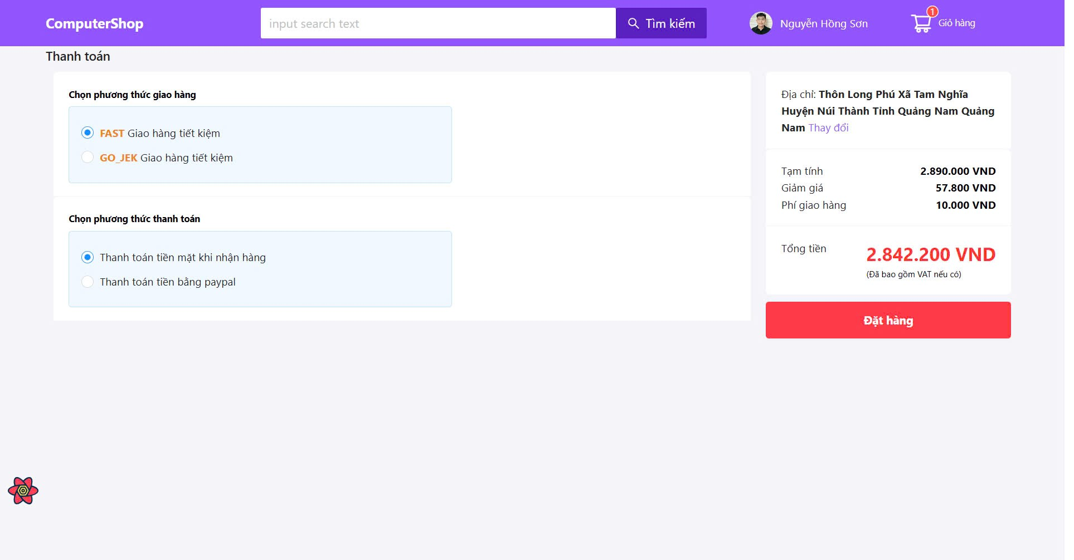
Test Case ID | Mô tả | Hành động | Điều kiện tiên quyết | Kết quả mong đợi | Kết quả thực tế | Kết quả |  |  | Kết quả |  |  | Chú thích
 |  |  |  |  |  | Vòng 1 |  |  | Vòng 2
 |  |  |  |  |  | Trạng thái | Ngày kiểm tra | Người kiểm tra | Trạng thái | Ngày kiểm tra | Người kiểm tra
GUI_SHOW Trang thanh toán
GUI-TT01 | [Phương thức giao hàng] Radio button |  |  | -Text color : black -Status : enable | -Text color : black -Status : enable | Passed | 2024-12-30 | Sang | Passed | 2024-12-08 | L.Thịnh
GUI-TT02 | [Phương thức thanh toán] Radio button |  |  | -Text color : black -Status : enable | -Text color : black -Status : enable | Passed | 2024-12-30 | Sang | Passed | 2024-12-08 | L.Thịnh
GUI-TT03 | [Thông tin thanh toán] Text |  |  | -Text color : black -Status : enable | -Text color : black -Status : enable | Passed | 2024-12-30 | Sang | Passed | 2024-12-08 | L.Thịnh
GUI-TT04 | [Thanh toán ] Button |  |  | -Text color : white -Status : enable | -Text color : white -Status : enable | Passed | 2024-12-30 | Sang | Passed | 2024-12-08 | L.Thịnh
FUNCTION_SHOW Trang thanh toán
FUNC-TT01 | Xác thực trang thanh toán đang hiển thị | 1. Truy cập trang web. 2 . Vào trang thanh toán. 3. Hiển thị trang thanh toán | Đăng nhập thành công vào hê thống bằng tài khoản đã đăng ký | Hiển thị trang thanh toán. | Hiển thị trang thanh toán. | Passed | 2024-12-30 | Sang | Passed | 2024-12-08 | L.Thịnh
FUNC-TT02 | Thanh toán thành công | 1. Truy cập trang web. 2 . Vào trang giỏ hàng. 3. Chọn sản phẩm muốn mua 4. Bấm vào "Mua hàng" 5. chọn phuong thức giao hàng 6. Chọn phương thức thanh toán 7. Bấm vào nút "Thanh toán" | Đăng nhập thành công vào hê thống bằng tài khoản đã đăng ký | Thanh toán thành công và đơn hàng được đưa vào "Đơn hàng của tôi" | Thanh toán thành công và đơn hàng được đưa vào "Đơn hàng của tôi" | Passed | 2024-12-30 | Sang | Passed | 2024-12-08 | L.Thịnh
FUNC-TT03 | Thanh toán thành công khi nhập đúng và đầy đủ thông tin khi thanh toán bằng paypal | 1. Truy cập trang web. 2 . Vào trang thanh toán. 3. chọn phuong thức giao hàng 4. Chọn phương thức thanh toán băng paypal 5. Nhập đầy đủ thông tin thẻ 6. Bấm vào nút "Thanh toán" | Đăng nhập thành công vào hê thống bằng tài khoản đã đăng ký | Hiển thị thông báo thanh toán thành công | Hiển thị thông báo thanh toán thành công | Passed | 2024-12-30 | Sang | Passed | 2024-12-08 | L.Thịnh

Quản lý thông tin cá nhân
Project Name | XÂY DỰNG WEBSITE CUNG CẤP LINH KIỆN MÁY TÍNH TÍCH HỢP CHATBOT TƯ VẤN CẤU HÌNH
Module Code | Quản lý thông tin cá nhân
 | Hoàn thành | Lỗi | Chưa kiểm tra | Bị chăn | Tổng số trường hợp thử nghiệm
Round 1 | 10 | 0 | 0 | 0 | 10
Round 2 | 10 | 0 | 0 | 0 | 10
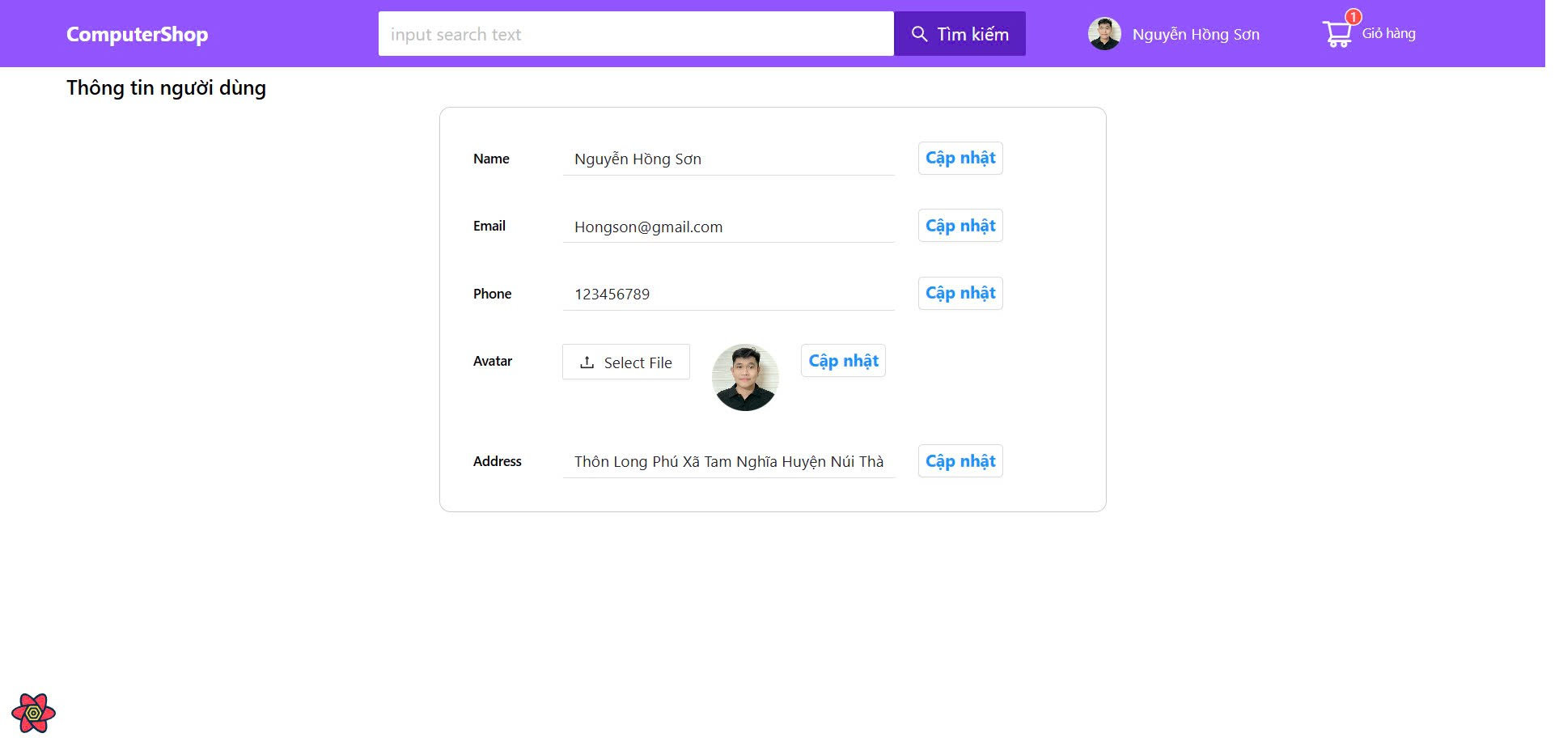
Test Case ID | Mô tả | Hành động | Điều kiện tiên quyết | Kết quả mong đợi | Kết quả thực tế | Kết quả |  |  | Kết quả |  |  | Chú thích
 |  |  |  |  |  | Vòng 1 |  |  | Vòng 2
 |  |  |  |  |  | Trạng thái | Ngày kiểm tra | Người kiểm tra | Trạng thái | Ngày kiểm tra | Người kiểm tra
GUI_SHOW Quản lý thông tin cá nhân
GUI-CN01 | [Name (Tên)] Textbox |  |  | -Text color : black -Status : enable | -Text color : black -Status : enable | Passed | 2024-11-29 | Tài | Passed | 2024-12-07 | Sang
GUI-CN02 | [Email] Textbox |  |  | -Text color : black -Status : enable | -Text color : black -Status : enable | Passed | 2024-11-29 | Tài | Passed | 2024-12-07 | Sang
GUI-CN03 | [Phone (số điện thoại)] Textbox |  |  | -Text color : black -Status : enable | -Text color : black -Status : enable | Passed | 2024-11-29 | Tài | Passed | 2024-12-07 | Sang
FUNCTION_SHOW Quản lý thông tin cá nhân
FUNC-CN01 | Xác thực trang quản lý thông tin cá nhân đang hiển thị | 1. Truy cập trang web. 2 .Hiển thị trang chủ. 3. Vào mục thông tin người dùng | Đăng nhập thành công vào hệ thống | Hiển thị trang quản lý thông tin cá nhân gồm có: - trường "Name" - trường "Email" - trường "Phone" - trường "Avatar" -trường "Address" | Hiển thị trang quản lý thông tin cá nhân. | Passed | 2024-11-29 | Tài | Passed | 2024-12-07 | Sang
FUNC-CN02 | Thay đổi thông tin họ tên thành công | 1. Truy cập trang web. 2 .Hiển thị trang chủ. 3. Vào mục thông tin người dùng 4. Nhập họ tên: "Huỳnh Phước Tài" 5. Bấm vào nút "Cập nhập" | Đăng nhập thành công vào hệ thống | Hiển thị thông tin cá nhân với họ tên được thay đổi | Hiển thị thông tin cá nhân với họ tên được thay đổi | Passed | 2024-11-30 | Tài | Passed | 2024-12-07 | Sang
FUNC-CN03 | Thay đổi thông tin email thành công | 1. Truy cập trang web. 2 .Hiển thị trang chủ. 3. Vào mục thông tin người dùng 4. Nhập emal: "PhuocTai@gmail.com" 5. Bấm vào nút "Cập nhập" | Đăng nhập thành công vào hệ thống | Hiển thị thông tin cá nhân với email được thay đổi | Hiển thị thông tin cá nhân với email được thay đổi | Passed | 2024-12-01 | Tài | Passed | 2024-12-07 | Sang
FUNC-CN04 | Thay đổi thông tin số điện thoại thành công | 1. Truy cập trang web. 2 .Hiển thị trang chủ. 3. Vào mục thông tin người dùng 4. Nhập số điện thoại: "082647293" 5. Bấm vào nút "Cập nhập" | Đăng nhập thành công vào hệ thống | Hiển thị thông tin cá nhân với số điện thoại được thay đổi | Hiển thị thông tin cá nhân với số điện thoại được thay đổi | Passed | 2024-12-02 | Tài | Passed | 2024-12-07 | Sang
FUNC-CN05 | Thay đổi hình đại diện thành công | 1. Truy cập trang web. 2 .Hiển thị trang chủ. 3. Vào mục thông tin người dùng 4. Bấm vào "Select file" để chọn hình ảnh muốn thay đổi từ máy tính 5. Bấm vào nút "Cập nhập" | Đăng nhập thành công vào hệ thống | Hiển thị thông tin cá nhân với hình đại diện được thay đổi | Hiển thị thông tin cá nhân với hình đại diện được thay đổi | Passed | 2024-12-03 | Tài | Passed | 2024-12-07 | Sang
FUNC-CN06 | Thay đổi thông tin địa chỉ thành công | 1. Truy cập trang web. 2 .Hiển thị trang chủ. 3. Vào mục thông tin người dùng 4. Nhập địa chỉ: "149 Điện Biên Phủ" 5. Bấm vào nút "Cập nhập" | Đăng nhập thành công vào hệ thống | Hiển thị thông tin cá nhân với thông tin địa chỉ được thay đổi | Hiển thị thông tin cá nhân với thông tin địa chỉ được thay đổi | Passed | 2024-12-04 | Tài | Passed | 2024-12-07 | Sang
FUNC-CN07 | Kiểm tra tường email với định dạng không hợp lệ | 1. Truy cập trang web. 2 .Hiển thị trang chủ. 3. Vào mục thông tin người dùng 4. Nhập emal: "PhuocTaigmail.com" 5. Bấm vào nút "Cập nhập" | Đăng nhập thành công vào hệ thống | Hệ thống hiển thị thông báo lỗi "Email không hợp lệ". | Hệ thống hiển thị thông báo lỗi "Email không hợp lệ". | Failed | 2024-12-10 | Tài | Failed | 2024-12-07 | Sang
FUNC-CN08 | Kiểm tra tường số điện thoại với định dạng không hợp lệ | 1. Truy cập trang web. 2 .Hiển thị trang chủ. 3. Vào mục thông tin người dùng 4. Cập nhập số điện thoại: "90jdfs445" 5. Bấm vào nút "Cập nhập" | Đăng nhập thành công vào hệ thống | Hệ thống hiển thị thông báo lỗi "Số điện thoại không hợp lệ". Và yêu cầu người dùng nhập lại | Hệ thống hiển thị thông báo lỗi "Số điện thoại không hợp lệ". Và yêu cầu người dùng nhập lại | Passed | 2024-12-11 | Tài | Passed | 2024-12-07 | Sang
FUNC-CN09 | Kiểm tra tường họ tên với định dạng không hợp lệ | 1. Truy cập trang web. 2 .Hiển thị trang chủ. 3. Vào mục thông tin người dùng 4. Cập nhập họ tên: "Huy@nh Ph%oc T3i" 5. Bấm vào nút "Cập nhập" | Đăng nhập thành công vào hệ thống | Hệ thống hiển thị thông báo lỗi "Họ và tên không hợp lệ". Và yêu cầu người dùng nhập lại | Hệ thống hiển thị thông báo lỗi "Họ và tên không hợp lệ". Và yêu cầu người dùng nhập lại | Passed | 2024-12-12 | Tài | Passed | 2024-12-07 | Sang
FUNC-CN10 | Kiểm tra tường địa chỉ với độ dài tối đa | 1. Truy cập trang web. 2 .Hiển thị trang chủ. 3. Vào mục thông tin người dùng 4. Cập nhập nội dung địa chỉ vượt quá độ dài tối đa 5. Bấm vào nút "Cập nhập" | Đăng nhập thành công vào hệ thống | Hệ thống hiển thị thông báo lỗi "Địa chỉ không được vượt quá X ký tự". | Hệ thống hiển thị thông báo lỗi "Địa chỉ không được vượt quá X ký tự". | Passed | 2024-12-13 | Tài | Passed | 2024-12-07 | Sang

Quản lý người dùng
Project Name | XÂY DỰNG WEBSITE CUNG CẤP LINH KIỆN MÁY TÍNH TÍCH HỢP CHATBOT TƯ VẤN CẤU HÌNH
Module Code | Quản lý người dùng
 | Hoàn thành | Lỗi | Chưa kiểm tra | Bị chặn | Tổng số trường hợp thử nghiệm
Round 1 | 5 | 0 | 0 | 0 | 5
Round 2 | 5 | 0 | 0 | 0 | 5
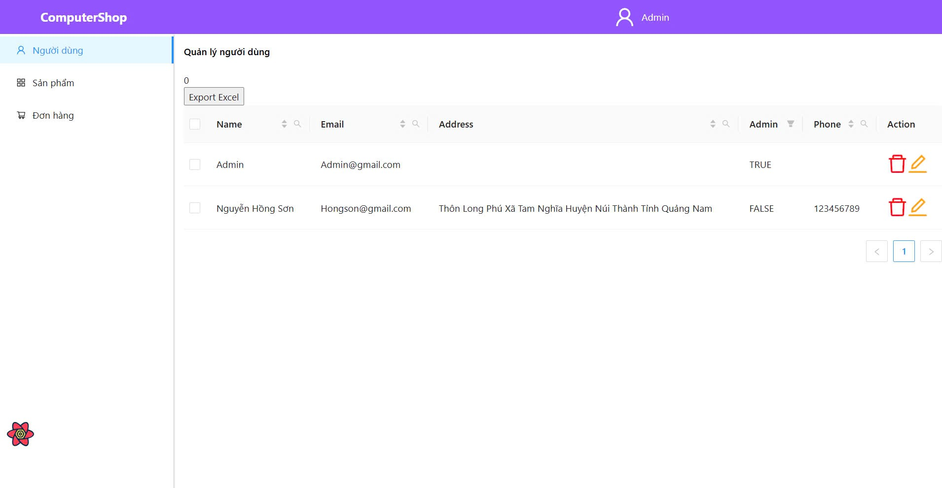
Test Case ID | Mô tả | Hành động | Điều kiện tiên quyết | Kết quả mong đợi | Kết quả thực tế | Kết quả |  |  | Kết quả |  |  | Chú thích
 |  |  |  |  |  | Vòng 1 |  |  | Vòng 2
 |  |  |  |  |  | Trạng thái | Ngày kiểm tra | Người kiểm tra | Trạng thái | Ngày kiểm tra | Người kiểm tra
GUI_SHOW Trang quản lý người dùng
GUI-ND01 | [QL người dùng] Text |  |  | -Label : black -Status : enable | -Label : black -Status : enable | Passed | 2024-11-29 | Sang | Passed | 2024-12-07 | Tài
GUI-ND02 | [QL người dùng] Button |  |  | -Color : red -Status : enable | -Color : red -Status : enable | Passed | 2024-11-29 | Sang | Passed | 2024-12-07 | Tài
GUI-ND03 | [QL người dùng] Button |  |  | -Color : yellow -Status : enable | -Color : yellow -Status : enable | Passed | 2024-11-29 | Sang | Passed | 2024-12-07 | Tài
GUI_FUNCTION Trang quản lý người dùng
FUNC-ND01 | Xác thực trang Quản lý người dùng đang hiển thị | 1. Khởi động trang web. 2. Đăng nhập vào trang admin. 3. Nhấn vào "Quản lý người dùng" | Đăng nhập thành công vào hê thống bằng tài khoản admin | Hiển thị trang "Quản lý người dùng" gồm có: - Trường "Name" - Trường "Email" - Trường "Address" - Trường "Admin" - Trường "Phone" - Trường "Chức năng" gồm có: + Button "Xóa" + Button "Sửa" | Hiển thị trang "Quản lý người dùng" gồm có: - Trường "Name" - Trường "Email" - Trường "Address" - Trường "Admin" - Trường "Phone" - Trường "Chức năng" gồm có: + Button "Xóa" + Button "Sửa" | Passed | 2024-11-29 | Sang | Passed | 2024-12-07 | Tài
FUNC-ND02 | Trang hiển thị không có người dùng nào | 1. Khởi động trang web. 2. Đăng nhập vào trang admin. 3. Nhấn vào "Quản lý người dùng" | Đăng nhập thành công vào hê thống bằng tài khoản admin | Hiển thị trang "Quản lý người dùng" trống | Hiển thị trang "Quản lý người dùng" trống | Passed | 2024-11-29 | Sang | Passed | 2024-12-07 | Tài
FUNC-ND03 | Xóa người dùng thành công | 1. Khởi động trang web. 2. Đăng nhập vào trang admin. 3. Nhấn vào "Quản lý người dùng" 4. chọn người dùng muốn xóa 5. Click vào button"thùng rác" 6. Hiển thị popup thông báo xác nhận 7. Xác nhận xóa người dùng | Đăng nhập thành công vào hê thống bằng tài khoản admin | Khách hàng bị xóa khỏi danh sách | Khách hàng bị xóa khỏi danh sách | Passed | 2024-11-29 | Sang | Passed | 2024-12-07 | Tài
FUNC-ND04 | Sửa thông tin của người dùng thành công | 1. Khởi động trang web. 2. Đăng nhập vào trang admin. 3. Nhấn vào "Quản lý người dùng" 4. chọn người dùng muốn xóa 5. Click vào button"sửa" 6. Sửa thông tin address 7. Lưu thông tin vừa sửa | Đăng nhập thành công vào hê thống bằng tài khoản admin | Hiển thị thông tin mới của người dùng | Hiển thị thông tin mới của người dùng | Passed | 2024-11-29 | Sang | Passed | 2024-12-07 | Tài
FUNC-ND05 | Xuất file excel có chứa tất cả thông tin của người dùng | 1. Khởi động trang web. 2. Đăng nhập vào trang admin. 3. Nhấn vào "Quản lý người dùng" 4. Click vào button "Export Excel" | Đăng nhập thành công vào hê thống bằng tài khoản admin | Xuất file có chứa thông tin của người dùng | Xuất file có chứa thông tin của người dùng | Passed | 2024-11-29 | Sang | Passed | 2024-12-07 | Tài

Quản lý sản phẩm
Project Name | XÂY DỰNG WEBSITE CUNG CẤP LINH KIỆN MÁY TÍNH TÍCH HỢP CHATBOT TƯ VẤN CẤU HÌNH
Module Code | Quản lý sản phẩm
 | Hoàn thành | Lỗi | Chưa kiểm tra | Bị chăn | Tổng số trường hợp thử nghiệm
Round 1 | 6 | 0 | 0 | 0 | 6
Round 2 | 6 | 0 | 0 | 0 | 6
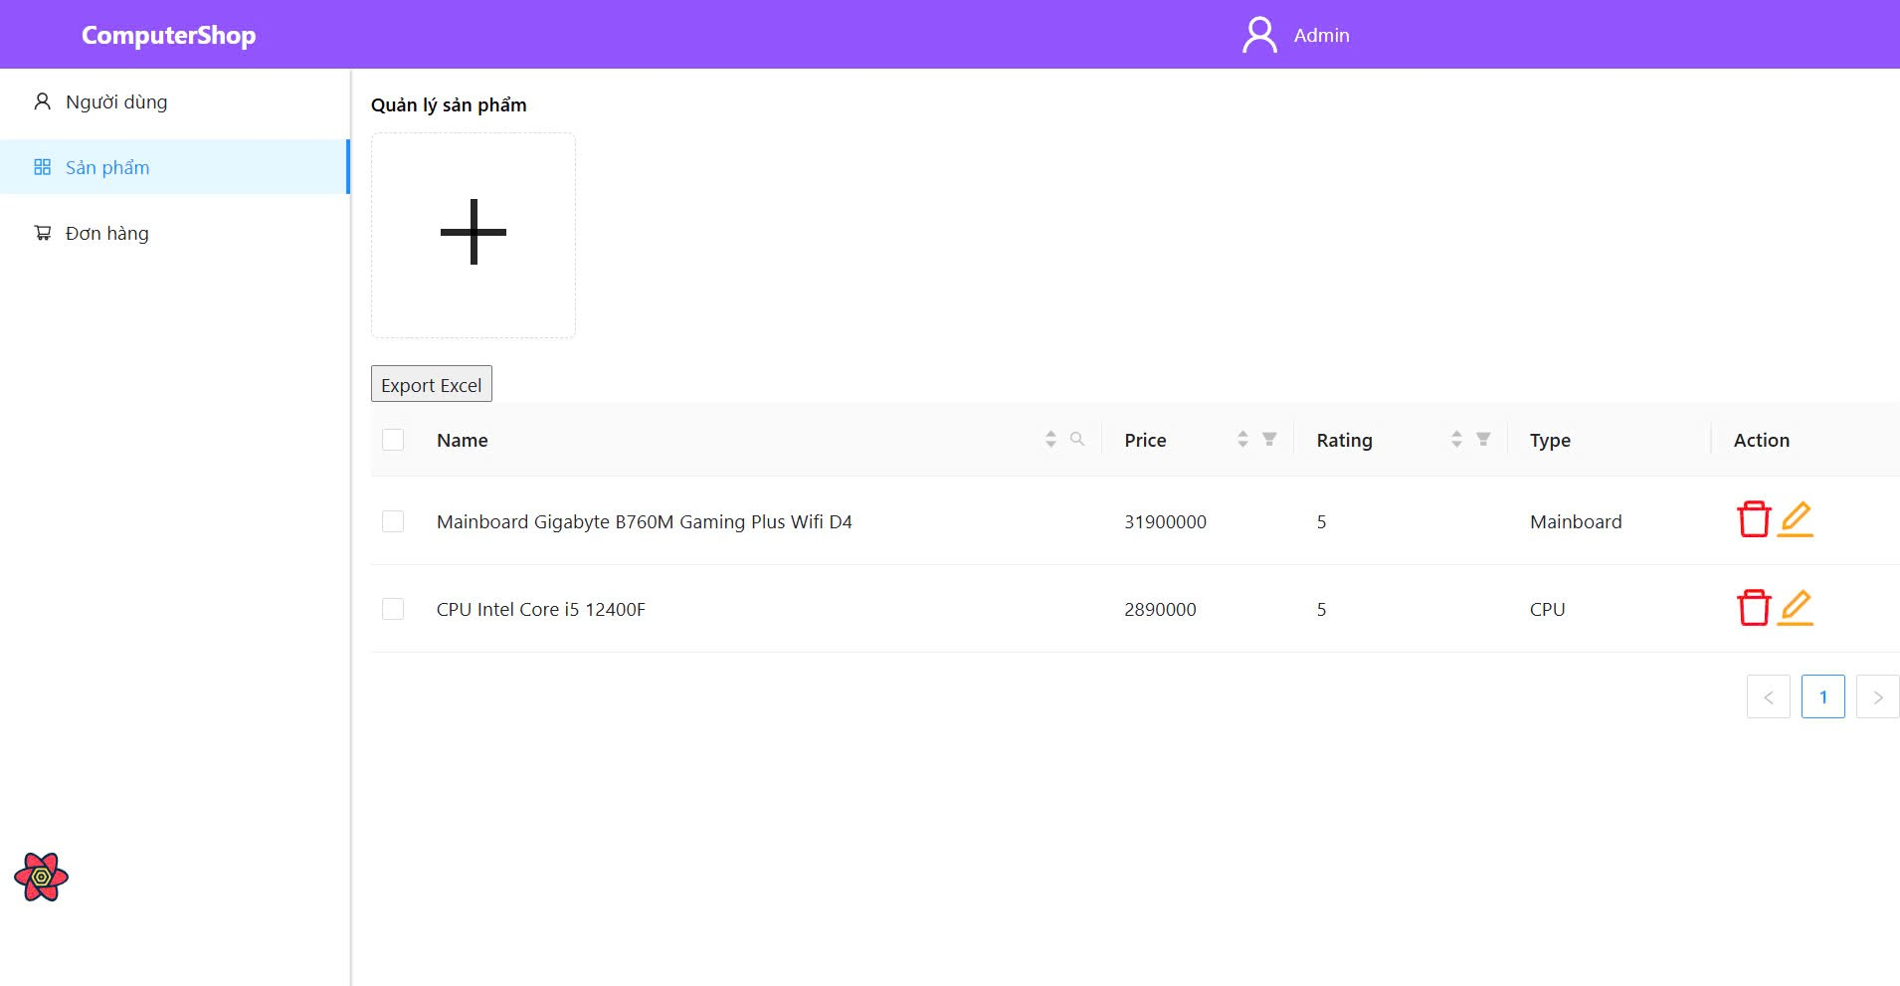
Test Case ID | Mô tả | Hành động | Điều kiện tiên quyết | Kết quả mong đợi | Kết quả thực tế | Kết quả |  |  | Kết quả |  |  | Chú thích
 |  |  |  |  |  | Vòng 1 |  |  | Vòng 2
 |  |  |  |  |  | Trạng thái | Ngày kiểm tra | Người kiểm tra | Trạng thái | Ngày kiểm tra | Người kiểm tra
GUI_SHOW Quản lý thông tin sản phẩm
GUI-QLSP01 | [QL sản phẩm] Text |  |  | -Label : black -Status : enable | -Label : black -Status : enable | Passed | 29/112024 | Sang | Passed | 2024-12-07 | Tài
GUI-QLSP02 | [QL sản phẩm] Button |  |  | -Color : red -Status : enable | -Color : red -Status : enable | Passed | 29/112024 | Sang | Passed | 2024-12-07 | Tài
GUI-QLSP03 | [QL sản phẩm] Button |  |  | -Color : yellow -Status : enable | -Color : yellow -Status : enable | Passed | 29/112024 | Sang | Passed | 2024-12-07 | Tài
GUI-QLSP04 | [QL sản phẩm] Button |  |  | -Color : black -Status : enable | -Color : black -Status : enable | Passed | 29/112024 | Sang | Passed | 2024-12-07 | Tài
FUNCTION_SHOW Quản lý thông tin sản phẩm
FUNC-QLSP01 | Xác thực trang Quản lý sản phẩm đang hiển thị | 1. Khởi động trang web. 2. Đăng nhập vào trang admin. 3. Nhấn vào "Quản lý sản phẩm" | Đăng nhập thành công vào hê thống bằng tài khoản admin | Hiển thị trang "Quản lý sản phẩm" gồm có : -Trường "Name" -Trường "Price" -Trường "Rating" -Trường "Type" -Trường "Action" gồm có: +Button "Xóa" +Button "Sửa" | Hiển thị trang "Quản lý sản phẩm" gồm có : -Trường "Name" -Trường "Price" -Trường "Rating" -Trường "Type" -Trường "Action" gồm có: +Button "Xóa" +Button "Sửa" | Passed | 29/112024 | Sang | Passed | 2024-12-07 | Tài
FUNC-QLSP02 | Trang hiển thị không có sản phẩm nào | 1. Khởi động trang web. 2. Đăng nhập vào trang admin. 3. Nhấn vào "Quản lý sản phẩm" | Đăng nhập thành công vào hê thống bằng tài khoản admin | Hiển thị trang "Quản lý sản phẩm" trống | Hiển thị trang "Quản lý sản phẩm" trống | Passed | 29/112024 | Sang | Passed | 2024-12-07 | Tài
FUNC-QLSP03 | Thêm sản phẩm thành công | 1. Khởi động trang web. 2. Đăng nhập vào trang admin. 3. Nhấn vào "Quản lý sản phẩm " 5. Click vào button "+" 6. Nhập các thông tin sản phẩm muốn thêm bao gồm "tên hàng, loại sản phẩm, giá tiền, ..." | Đăng nhập thành công vào hê thống bằng tài khoản admin | Thêm thành công sản phẩm vào danh sách | Thêm thành công sản phẩm vào danh sách | Passed | 29/112024 | Sang | Passed | 2024-12-07 | Tài
FUNC-QLSP04 | Xóa sản phẩm thành công | 1. Khởi động trang web. 2. Đăng nhập vào trang admin. 3. Nhấn vào "Quản lý sản phẩm " 4. chọn sản phẩm muốn xóa 5. Click vào button"thùng rác" | Đăng nhập thành công vào hê thống bằng tài khoản admin | Sản phẩm bị xóa khỏi danh sách | Sản phẩm bị xóa khỏi danh sách | Passed | 29/112024 | Sang | Passed | 2024-12-07 | Tài
FUNC-QLSP05 | Sửa thông tin của sản phẩm thành công | 1. Khởi động trang web. 2. Đăng nhập vào trang admin. 3. Nhấn vào "Quản lý sản phẩm" 4. chọn người dùng muốn xóa 5. Click vào button"sửa" 6. Sửa thông tin 7. Lưu thông tin vừa sửa | Đăng nhập thành công vào hê thống bằng tài khoản admin | Hiển thị thông tin mới của sản phẩm | Hiển thị thông tin mới của sản phẩm | Passed | 29/112024 | Sang | Passed | 2024-12-07 | Tài
FUNC-QLSP06 | Xuất file excel có chứa tất cả thông tin sản phẩm | 1. Khởi động trang web. 2. Đăng nhập vào trang admin. 3. Nhấn vào "Quản lý sản phẩm" 4. Click vào button "Export Excel" | Đăng nhập thành công vào hê thống bằng tài khoản admin | Xuất file có chứa thông tin của sản phẩm | Xuất file có chứa thông tin của sản phẩm | Passed | 29/112024 | Sang | Passed | 2024-12-07 | Tài

Quản lý đơn hàng
Project Name | XÂY DỰNG WEBSITE CUNG CẤP LINH KIỆN MÁY TÍNH TÍCH HỢP CHATBOT TƯ VẤN CẤU HÌNH
Module Code | Quản lý đơn hàng
 | Hoàn thành | Lỗi | Chưa kiểm tra | Bị chăn | Tổng số trường hợp thử nghiệm
Round 1 | 3 | 0 | 0 | 0 | 3
Round 2 | 3 | 0 | 0 | 0 | 3
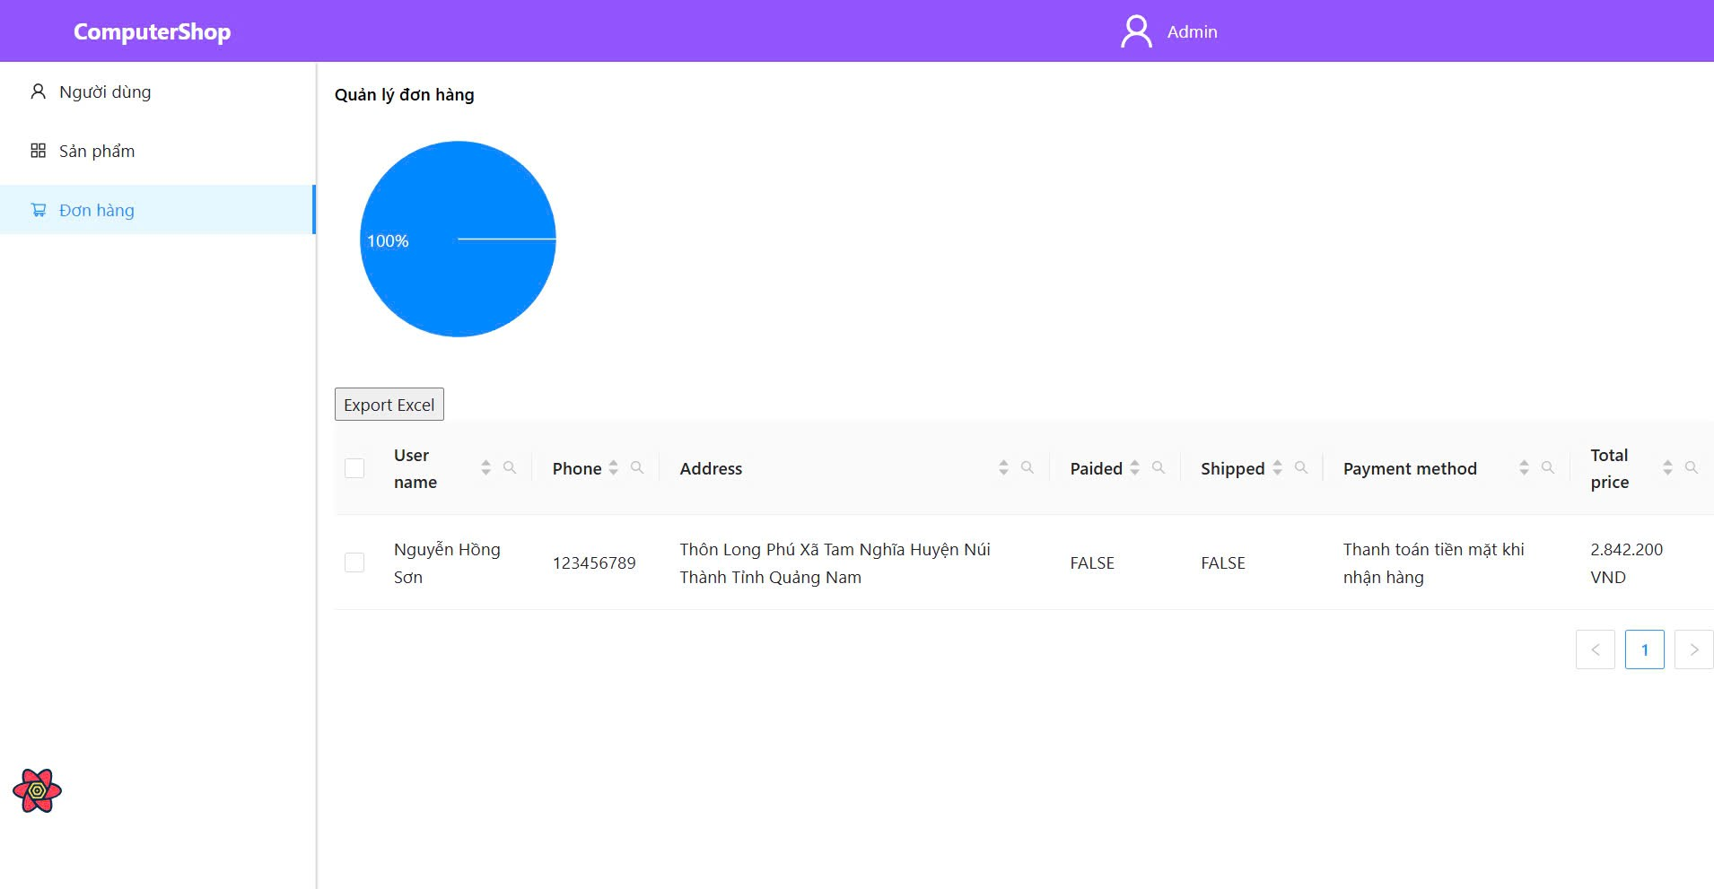
Test Case ID | Mô tả | Hành động | Điều kiện tiên quyết | Kết quả mong đợi | Kết quả thực tế | Kết quả |  |  | Kết quả |  |  | Chú thích
 |  |  |  |  |  | Vòng 1 |  |  | Vòng 2
 |  |  |  |  |  | Trạng thái | Ngày kiểm tra | Người kiểm tra | Trạng thái | Ngày kiểm tra | Người kiểm tra
GUI_SHOW Quản lý thông tin đơn hàng
GUI-QLDH01 | [QL đơn hàng] Text |  |  | -Label : black -Status : enable | -Label : black -Status : enable | Passed | 2024-11-30 | Tài | Passed | 2024-12-08 | B.Thịnh
GUI-QLDH02 | [QL đơn hàng] Button |  |  | -Color : light gray -Status : enable | -Color : light gray -Status : enable | Passed | 2024-11-30 | Tài | Passed | 2024-12-08 | B.Thịnh
GUI-QLDH03 | [QL đơn hàng] Text |  |  | -Color : blue -Status : enable | -Color : blue -Status : enable | Passed | 2024-11-30 | Tài | Passed | 2024-12-08 | B.Thịnh
GUI-QLDH04 | [QL đơn hàng] Button |  |  | -Color : light gray -Status : enable | -Color : light gray -Status : enable | Passed | 2024-11-30 | Tài | Passed | 2024-12-08 | B.Thịnh
FUNCTION_SHOW Quản lý thông tin đơn hàng
FUNC-QLDH01 | Xác thực trang Quản lý dơn hàng đang hiển thị | 1. Khởi động trang web. 2. Đăng nhập vào trang admin. 3. Nhấn vào "Quản lý đơn hàng" | Đăng nhập thành công vào hê thống bằng tài khoản admin | Hiển thị trang "Quản lý đơn hàng" gồm có : -Trường "User Name" -Trường "Phone" -Trường "Address" -Trường "Paided" -Trường "Shipped" -Trường "Payment method" -Trường "Total price" | Hiển thị trang "Quản lý đơn hàng" gồm có : -Trường "User Name" -Trường "Phone" -Trường "Address" -Trường "Paided" -Trường "Shipped" -Trường "Payment method" -Trường "Total price" | Passed | 2024-11-30 | Tài | Passed | 2024-12-08 | B.Thịnh
FUNC-QLDH02 | Trang hiển thị không có đơn hàng nào | 1. Khởi động trang web. 2. Đăng nhập vào trang admin. 3. Nhấn vào "Quản lý đơn hàng" | Đăng nhập thành công vào hê thống bằng tài khoản admin | Hiển thị trang "Quản lý đơn hàng" trống | Hiển thị trang "Quản lý đơn hàng" trống | Passed | 2024-11-30 | Tài | Passed | 2024-12-08 | B.Thịnh
FUNC-QLSP03 | Xuất file excel có chứa tất cả thông tin đơn hàng | 1. Khởi động trang web. 2. Đăng nhập vào trang admin. 3. Nhấn vào "Quản lý đơn hàng" 4. Click vào button "Export Excel" | Đăng nhập thành công vào hê thống bằng tài khoản admin | Xuất file có chứa thông tin của sản phẩm | Không có sự kiện gì xảy ra | Passed | 2024-11-30 | Tài | Passed | 2024-12-08 | B.Thịnh

Xem đơn hàng đã mua
Project Name | XÂY DỰNG WEBSITE CUNG CẤP LINH KIỆN MÁY TÍNH TÍCH HỢP CHATBOT TƯ VẤN CẤU HÌNH
Module Code | Xem đơn hàng đã mua
 | Hoàn thành | Lỗi | Chưa kiểm tra | Bị chăn | Tổng số trường hợp thử nghiệm
Round 1 | 4 | 0 | 0 | 0 | 4
Round 2 | 4 | 0 | 0 | 0 | 4
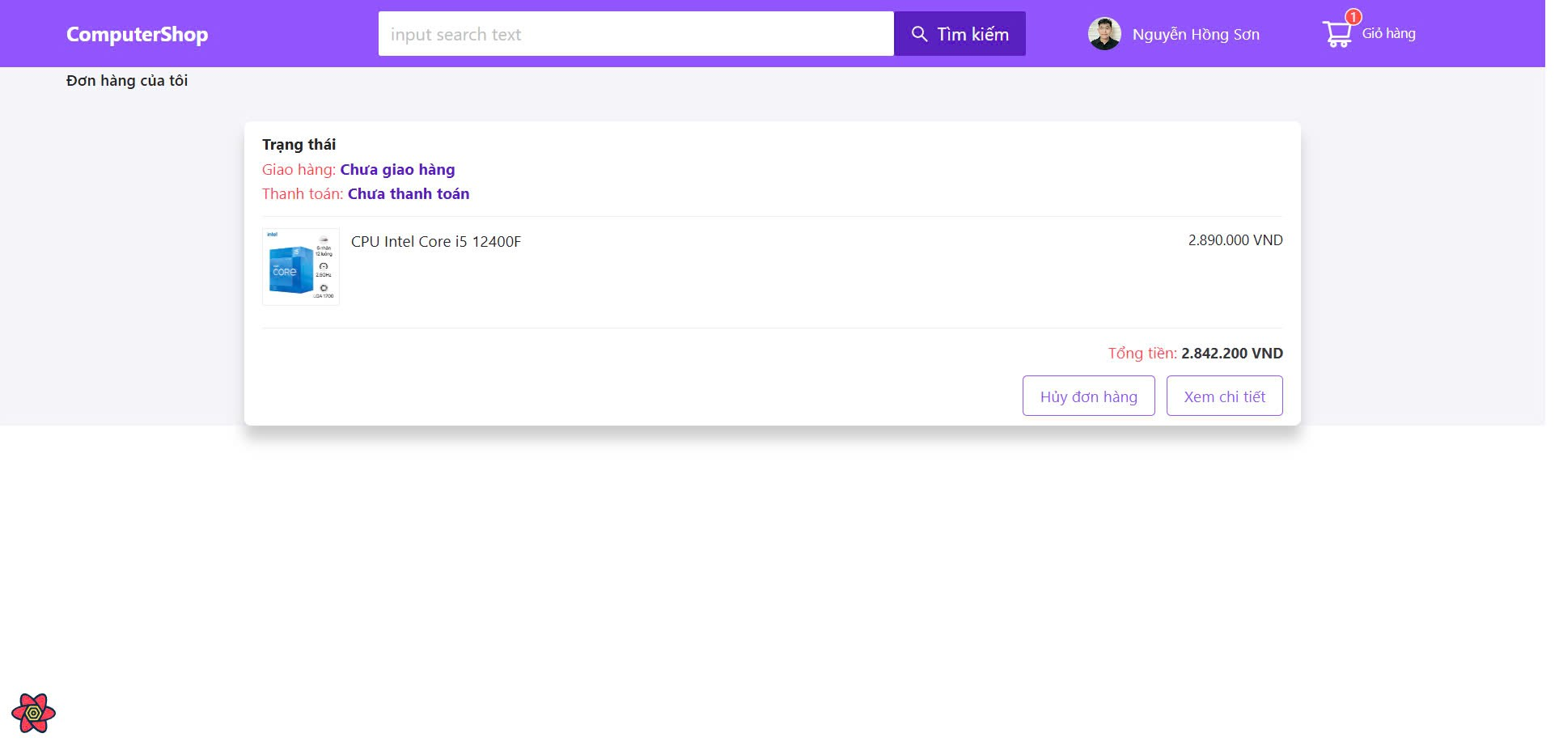
Test Case ID | Mô tả | Hành động | Điều kiện tiên quyết | Kết quả mong đợi | Kết quả thực tế | Kết quả |  |  | Kết quả |  |  | Chú thích
 |  |  |  |  |  | Vòng 1 |  |  | Vòng 2
 |  |  |  |  |  | Trạng thái | Ngày kiểm tra | Người kiểm tra | Trạng thái | Ngày kiểm tra | Người kiểm tra
GUI_SHOW Trang đơn hàng đã mua
GUI-DHDM01 | [Trạng thái] Label |  |  | -Text color : purple -Status : enable | -Text color : purple -Status : enable | Passed | 2024-11-30 | Tài | Passed | 2024-12-08 | B.Thịnh
GUI-DHDM02 | [Thông tin sản phẩm] Label |  |  | -Text color : black -Status : enable | -Text color : white -Status : enable | Passed | 2024-11-30 | Tài | Passed | 2024-12-08 | B.Thịnh
GUI-DHDM03 | [Hủy đơn hàng] Button |  |  | -Text color : purple -Status : enable | -Text color : purple -Status : enable | Passed | 2024-11-30 | Tài | Passed | 2024-12-08 | B.Thịnh
GUI-DHDM04 | [Xem chi tiết] Button |  |  | -Text color : purple -Status : enable | -Text color : purple -Status : enable | Passed | 2024-11-30 | Tài | Passed | 2024-12-08 | B.Thịnh
FUNCTION_SHOW Trang đơn hàng đã mua
FUNC-DHCT01 | Hiển thị trang xem đơn hàng đã mua | 1. Truy cập trang web. 2 .Hiển thị trang chủ. 3. Click vào user 4. Click vào đơn hàng của tôi | Người dùng đăng nhập vào hệ thống | Hiển thị chi tiết đầy đủ thông tin sản phẩm (tên sản phẩm, giá tiền), trạng thái đơn hàng,button hủy đơn hàng và button xem chi tiết các đơn hàng đã mua | Hiển thị chi tiết đầy đủ thông tin sản phẩm (tên sản phẩm, giá tiền), trạng thái đơn hàng,button hủy đơn hàng và button xem chi tiết các đơn hàng đã mua | Passed | 2024-11-30 | Tài | Passed | 2024-12-08 | B.Thịnh
FUNC-DHCT02 | hiển thị trang xem đơn hàng đã mua khi không có đơn hàng | 1. Truy cập trang web. 2 .Hiển thị trang chủ. 3. Click vào user 4. Click vào đơn hàng của tôi | Người dùng đăng nhập vào hệ thống | Trang đơn hàng của tôi không hiển thị các thông tin của sản phẩm, trạng thái đơn hàng và các button | Trang đơn hàng của tôi không hiển thị các thông tin của sản phẩm, trạng thái đơn hàng và các button | Passed | 2024-11-30 | Tài | Passed | 2024-12-08 | B.Thịnh
FUNC-DHCT03 | Hủy đơn hàng đã mua | 1. Truy cập trang web. 2 .Hiển thị trang chủ. 3. Click vào user 4. Click vào đơn hàng của tôi 5. Click vào button "hủy đơn hàng" của sản phẩm muốn hủy | Người dùng đăng nhập vào hệ thống | Hệ thống xác nhận đơn hàng bị hủy sau đó sản phẩm bị xóa khỏi danh sách "Đơn hàng của tôi" | Hệ thống xác nhận đơn hàng bị hủy sau đó sản phẩm bị xóa khỏi danh sách "Đơn hàng của tôi" | Passed | 2024-11-30 | Tài | Passed | 2024-12-08 | B.Thịnh
FUNC-DHCT04 | Xem chi tiết đơn hàng | 1. Truy cập trang web. 2 .Hiển thị trang chủ. 3. Click vào user 4. Click vào đơn hàng của tôi 5. Click vào button "Xem chi tiết" của sản phẩm muốn xem thông tin chi tiết đơn hàng đã mua | Người dùng đăng nhập vào hệ thống | Người dùng được chuyển hướng đến trang xem chi tiết đơn hàng | Người dùng được chuyển hướng đến trang xem chi tiết đơn hàng | Passed | 2024-11-30 | Tài | Passed | 2024-12-08 | B.Thịnh

Chatbot tư vấn
Project Name | XÂY DỰNG WEBSITE CUNG CẤP LINH KIỆN MÁY TÍNH TÍCH HỢP CHATBOT TƯ VẤN CẤU HÌNH
Module Code | Chatbot Tư vấn
 | Hoàn thành | Lỗi | Chưa kiểm tra | Bị chăn | Tổng số trường hợp thử nghiệm
Round 1 | 5 | 0 | 0 | 0 | 5
Round 2 | 5 | 0 | 0 | 0 | 5
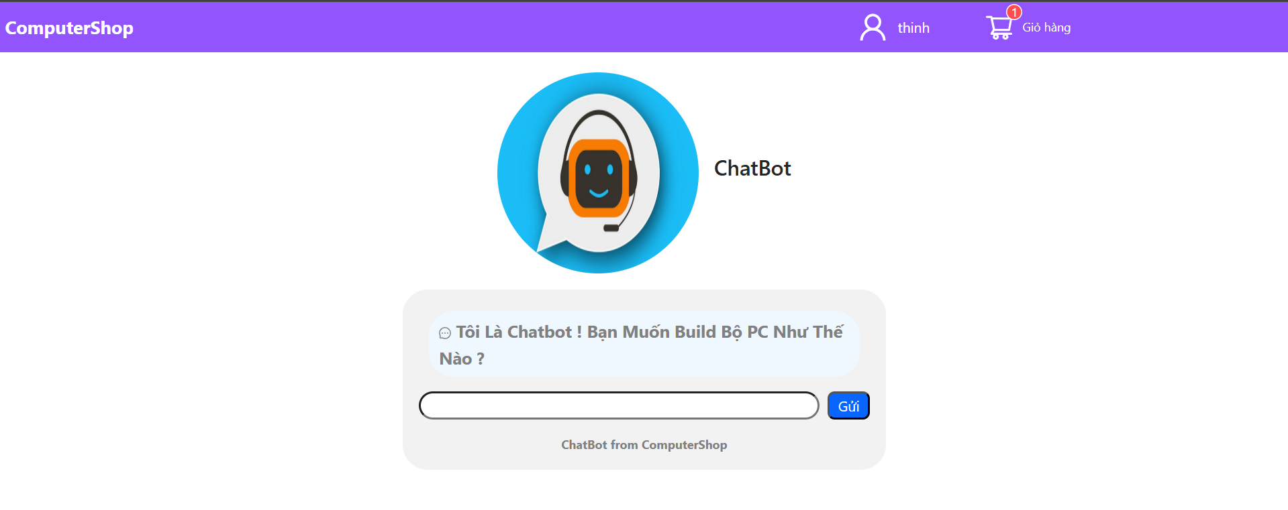
Test Case ID | Mô tả | Hành động | Điều kiện tiên quyết | Kết quả mong đợi | Kết quả thực tế | Kết quả |  |  | Kết quả |  |  | Chú thích
 |  |  |  |  |  | Vòng 1 |  |  | Vòng 2
 |  |  |  |  |  | Trạng thái | Ngày kiểm tra | Người kiểm tra | Trạng thái | Ngày kiểm tra | Người kiểm tra
GUI_SHOW Chatbot tư vấn
GUI-DHDM01 | [Ảnh chatbot] Image |  |  | - Status : enable | - Status : enable | Passed | 2024-11-30 | B.Thịnh | Passed | 2024-12-08 | Sang
GUI-DHDM02 | [Chatbot] Label |  |  | -Text color : black -Status : enable | -Text color : white -Status : enable | Passed | 2024-11-30 | B.Thịnh | Passed | 2024-12-08 | Sang
GUI-DHDM03 | [lời chào] Label |  |  | -Text color : black -Status : enable | -Text color : black -Status : enable | Passed | 2024-11-30 | B.Thịnh | Passed | 2024-12-08 | Sang
GUI-DHDM04 | [Nhập yêu cầu] Text input |  |  | - Status : enable | - Status : enable | Passed | 2024-11-30 | B.Thịnh | Passed | 2024-12-08 | Sang
GUI-DHDM05 | [Gửi] Button |  |  | Text color: white Status: enable | Text color: white Status: enable | Passed | 2024-11-30 | B.Thịnh | Passed | 2024-12-08 | Sang
FUNCTION_SHOW Chatbot tư vấn
FUNC-CBTV01 | Hiển thị trang chatbot tư vấn | 1. Truy cập trang web. 2 .Hiển thị trang chủ. 3. Click ô ChatBox | Người dùng truy cập hệ thống | Hiển thị chi tiết đầy đủ thông tin có trong trang (hình chatbox, ô nhập yêu cầu, nút gửi yêu cầu, ...) | Hiển thị chi tiết đầy đủ thông tin có trong trang (hình chatbox, ô nhập yêu cầu, nút gửi yêu cầu, ...) | Passed | 2024-11-30 | B.Thịnh | Passed | 2024-12-08 | Sang
FUNC-CBTV02 | Gửi yêu cầu cho chatbot | 1. Truy cập trang web. 2 .Hiển thị trang chủ. 3. Click vào ô chatbot 4. Nhập yêu cầu : "tôi muốn build bộ PC giá 10 triệu" 5. Bấm vào nút "Gửi" | Người dùng truy cập hệ thống | Chatbot phản hồi thông tin cho người dùng | Chatbot phản hồi thông tin cho người dùng | Passed | 2024-11-30 | B.Thịnh | Passed | 2024-12-08 | Sang
FUNC-CBTV03 | Kiểm tra chatbot tư vấn cấu hình PC dựa trên nhu cầu | 1. Truy cập trang web. 2 .Hiển thị trang chủ. 3. Click vào ô chatbot 4. Nhập yêu cầu : "tôi muốn build bộ PC giá 10 triệu" 5. Bấm vào nút "Gửi" | Người dùng truy cập hệ thống | Chatbot đề xuất cấu hình PC trong ngân sách | Chatbot đề xuất cấu hình PC trong ngân sách | Passed | 2024-11-30 | B.Thịnh | Passed | 2024-12-08 | Sang
FUNC-CBTV04 | Xử lý tin nhắn không hợp lệ | 1. Truy cập trang web. 2 .Hiển thị trang chủ. 3. Click vào ô chatbot 4. Nhập yêu cầu : "%^$%^$%^" 5. Bấm vào nút "Gửi" | Người dùng truy cập hệ thống | Chatbot phản hồi "I'm sorry, I don't understand. Can you please clarify?" và yêu cầu nhập lại yêu cầu | Chatbot phản hồi "I'm sorry, I don't understand. Can you please clarify?" và yêu cầu nhập lại yêu cầu | Passed | 2024-11-30 | B.Thịnh | Passed | 2024-12-08 | Sang
FUNC-CBTV05 | Chatbot phản hồi thông tin nhanh và đúng yêu cầu | 1. Truy cập trang web. 2 .Hiển thị trang chủ. 3. Click vào ô chatbot 4. Nhập yêu cầu : "tôi muốn build bộ PC giá 10 triệu" 5. Bấm vào nút "Gửi" | Người dùng truy cập hệ thống | Chatbot phản hồi thông tin chính xác và thời gian phản hồi nhanh | Chatbot phản hồi thông tin chính xác và thời gian phản hồi nhanh | Passed | 2024-11-30 | B.Thịnh | Passed | 2024-12-08 | Sang

